缺陷记录
Bug ID | 发现人 | 发现日期 | 问题描述 | 复现步骤 | 预期结果 | 实际结果 | 备注 | 复现率 | 严重程度 | App版本 | 固件版本 | APP修复版本 | 回归验证 | 状态 | 处理截止 | 关闭时间
BUG-0903-001 | 程君霞 | 2026-09-03 | 云端下发格式不符合新版协议：0,7,"pet/collar/89860423192440087532/cmd/control/deviceMode",191,"{"ts":1788314593,"reqId":"req_pazv","ds":2,"cmd":"deviceMode","params":{"setMode":2,"currentMode":2,"gpsInterval":10,"vibrationSwitch":0,"vibrationTime":0,"lightSwitch":1,"lightFrequence":0}} |  |  |  |  |  | 致命 | V2.0.5
BUG-0903-002 | 程君霞 | 2026-09-03 | 充电模式不响应控制质量，设备在充电时上报的状态里包含了充电中标志，APP/云端需要根据该状态标志不再下发控制指令（目前M4模式云端一直下发更新模式的指令） |  |  |  | 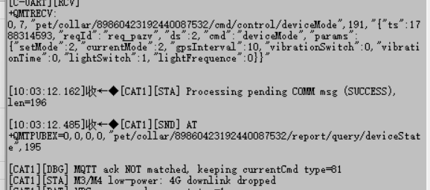 |  | 严重 | V2.0.5
BUG-0903-003 | 程君霞 | 2026-09-03 | deviceInformation字段按照最新协议已更新为deviceInfo |  |  |  |  |  | 严重 | V2.0.5

 |  |  |  |  |  |  |  |  |  |  | -

说明：J/K/W/C 列已设置下拉选项；示例数据仅供参考，请替换为实际记录。

